PE設定例
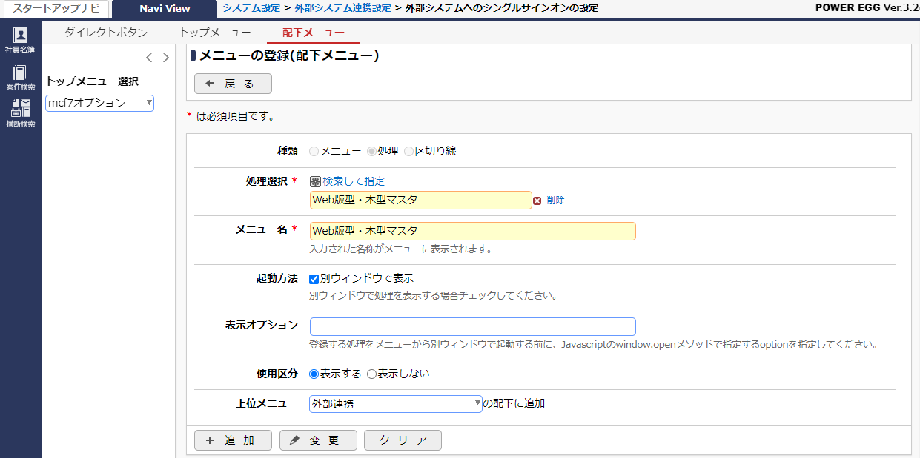
ログイン
 | シングルサインオンの設定
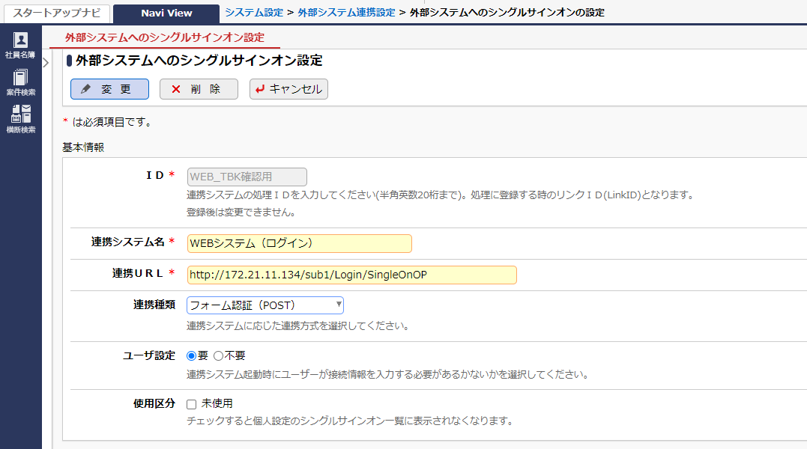

 |  |  | WEB側がPEと同じ認証情報で設定されるか、また同一認証情報を共有することを前提とする。
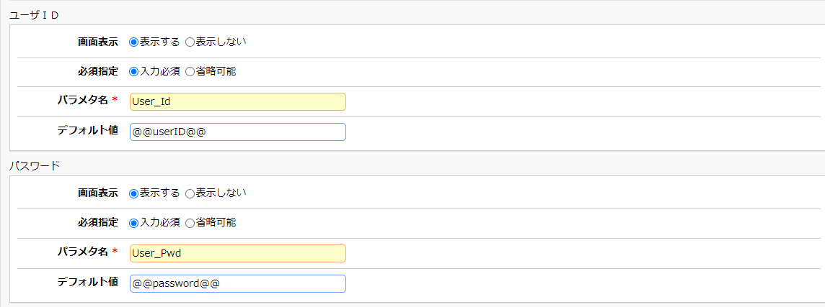

 | 処理登録
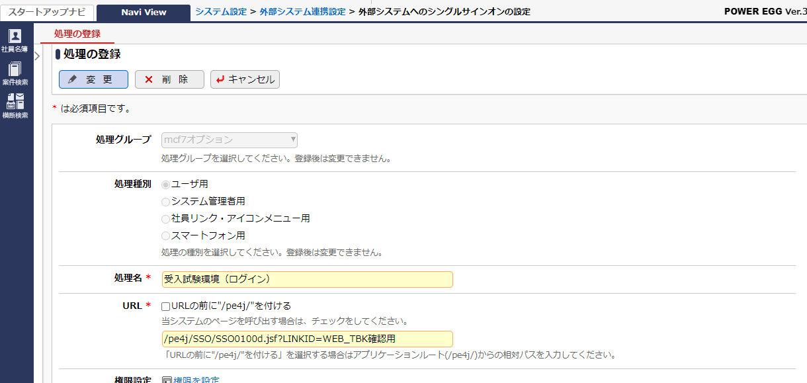

 | メニュー登録


画面リンク（自動ログイン）

 | 処理登録
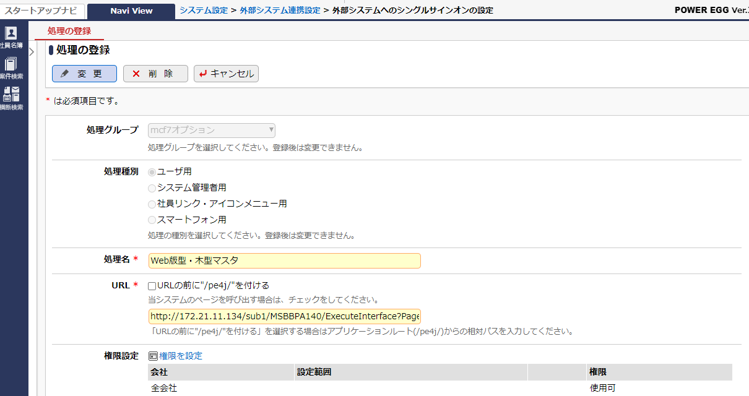

 | URL： | http://172.21.11.134/sub1/MSBBPA140/ExecuteInterface?PageMode=4&S_VRSN_NO=0000000121&S_Wd_Rev=1

 | メニュー登録

